상품제안서
굳 신형미니점화기 | 상품코드: S24988

 |  |  |  |  |  |  | 02-713-8555 | www.synergygift.co.kr
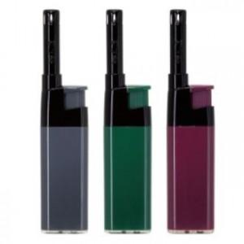 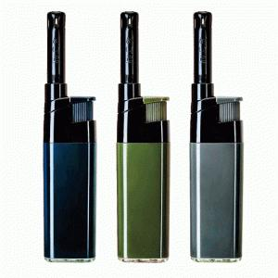

【상세/제작정보】 | <span style="font-size: 14pt;">* 라이터 색상 선택불가 상세페이지 색상중 랜덤 출고만 가능합니다.</span>

【인쇄/포장옵션】 | 실크 / 포장불가능

【공급단가】 | 수량 | 500~ | 1,000~ | 3,000~ | 5,000~ | 10,000~
*VAT별도 | 단가 | 590원 | 560원 | 540원 | 520원 | 500원

【상품 URL】 | https://www.synergygift.co.kr:443/src/goods_detail.php?gdno=24988

